工作表1
订单编号：1711
业务员： | 阿伟（Mack_bobo）
下单内容： | 款式/皮料/颜色： |  | 欧版短夹：掌纹黑色5个（一个内红，一个内橙，三个内黑）
 | 五金： |  | 无
 | 工艺/Logo： |  | 机车/ 无
下单日期： | 2018-04-08
预计出货日期： | 2018-04-28
其他备注： | 可以我们自己做
参考图片： | 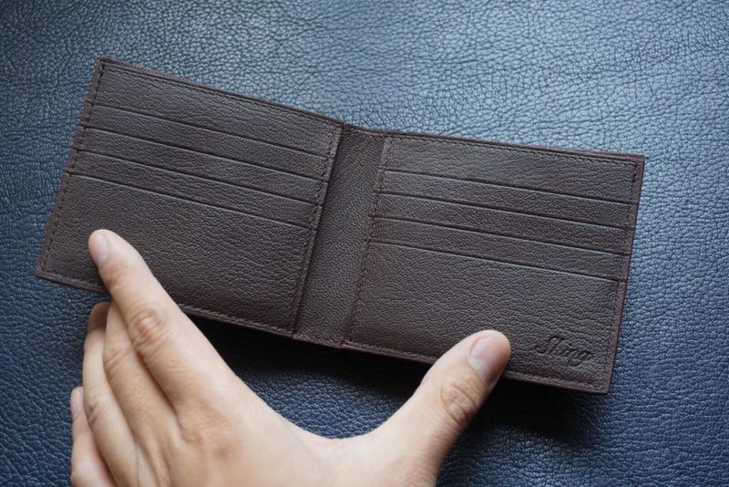

开料 | 铲皮 | 拖料 | 台面 | 油边 | 打斩/ 缝线

五金/ 包装/ QC |  | 技术管理 |  | 厂长签字

